Sheet1
1. 人と設備の費用の概算方法
人や設備の多い工場では、直接生産する人や設備の費用の計算に手間がかかります。そのため正確にやろうとすると「とてもできない」となってしまいます。そこで以下の方法で最初に概算で全体を把握かることをお勧めします。

その後、2. で説明する方法を行えば、スムーズかつ正確に計算できます。
なおシートは保護がかけてあります。2.の方法で表に行を挿入する場合は、保護を解除してください。(パスワード 1231)
【作業者情報入力に入力する値(人の費用) 】
1) 工場の直接作業者の労務費と就業時間の合計を計算
以下の黄色のセルに数値を入力します。白のセルは自動計算されます。
 | (a) 工場で働いている人の数 |  |  | 25 | 人 |  | 総務、営業など賃金が「販管費」に計上される人は除く
 | (製造原価 労務費に該当)

 | (b) 製造原価の労務費の金額 |  |  | 80,000,000 | 円 |  | 製造原価明細の労務費合計

 | (c) 一人当たり人件費 |  |  | 3,200,000 | 円 |  | (=b/a)

 | (d) 直接作業者の人数 |  |  | 20 | 人 |  | 組立作業者、機械オペレーターなど実際に製造している人

 | (e) 間接作業者の人数 |  |  | 5 | 人 |  | (=a－d) 物流、生産管理、品質管理など直接製造していない人

 | (f) 年間の就業時間の平均 |  |  | 2,000 | 時間 |  | 残業、休日出勤を含めた年間就業時間(概算)
 |  |  |  |  |  |  | 個々の直接作業者の就業時間の合計値があればベター
作業者情報入力 101直接製造費用に入力する値

 | (g) 年間労務費 |  |  | 64,000,000 | 円 |  | (=c×d)
 | (直接作業者年間労務費合計)
 | (h) 就業時間 |  |  | 40,000 | 時間 |  | (=d×f)
 | (直接作業者年間就業時間合計)
 | (i) 稼働率 |  |  | 0.8 |  |  | 1日の就業時間に対し、直接製造している時間の比率(概算)
 | (直接作業者年間平均稼働率) |  |  |  |  |  | (朝礼、会議、保全などの時間を除いた製造時間の割合)
 |  |  |  |  |  |  | 例 現場で常に製製造に従事している場合で0.7～0.95
2) 工場の間接作業者の労務費の合計を計算
作業者情報入力 102間接製造費用に入力する値

 | (j) 年間労務費 |  |  | 16,000,000 | 円 |  | (=b－g)
 | (間接作業者年間労務費合計)
 | (k) 就業時間 |  |  | 0 | 時間 |  | 間接作業者はアワーレートを計算しないため入力不要

 | (l) 稼働率 |  |  | 0 |  |  | 間接作業者はアワーレートを計算しないため入力不要

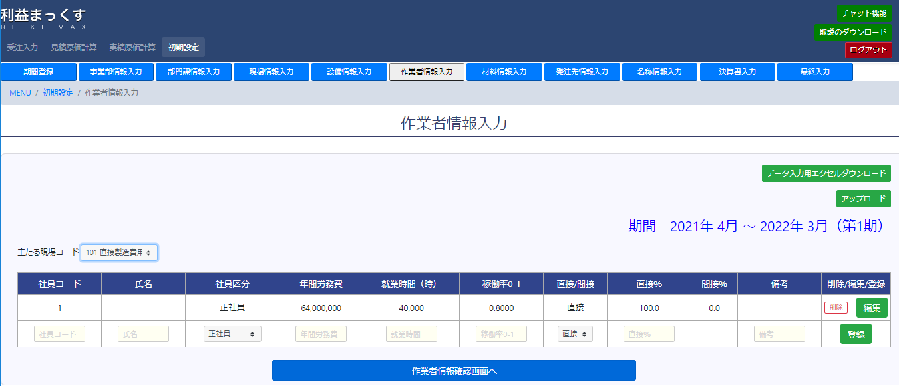
j
k
l
i
h
g

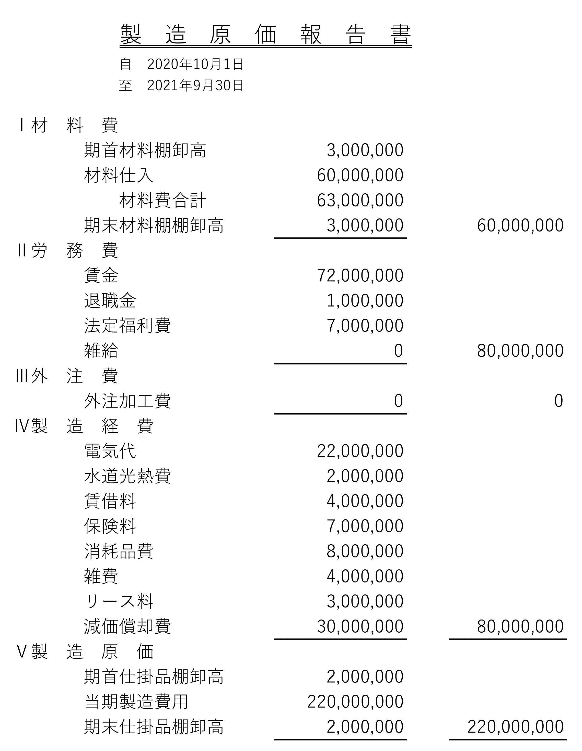
【設備情報入力に入力する値(設備の費用) 】
先期の自社の減価償却費、電気代などを参考にして、直接生産に使用する設備の減価償却費、電気代などを仮に決めます。

 |  |  |  |  |  | 先期の電気代2,200万円
 |  |  |  |  |  | 直接生産に使用する設備は(仮に)50%とする。
 |  |  |  |  |  | 2200×0.5=1100

 |  |  |  |  |  | 先期の減価償却費3,000万円
 |  |  |  |  |  | 直接生産に使用する設備は(仮に)70%とする。
 |  |  |  |  |  | 3000×0.7=2100

 | (m) 直接製造設備台数 |  |  | 20 | 台 |  | 加工機械、組立機械、ロボットなど実際に製造している設備の台数

 | (n) 設備1台の操業時間 |  |  | 2,000 | 時間 |  | 1台の設備の稼働状態の時間の年間合計(概算)
 |  |  |  |  |  |  | 昼勤のみ1日稼働していれば、(f) 人の就業時間と同じ
 |  |  |  |  |  |  | 2直で夜勤もある場合は、1日の稼働している時間から計算
 | 決算書の減価償却費 |  |  | 30,000,000 | 円 |  | (o)直接製造設備の減価償却費が不明な場合、決算書の減価償却費に
 |  |  |  |  |  |  | 直接製造設備の割合(概算)をかけて計算 ((o)には演算式入力済)
 | 直接製造設備の割合(概算) |  |  | 0.7 |  |  | 減価償却費に占める直接生産に使用する設備の割合(概算)

 | (o) 直接製造設備減価償却 |  |  | 21,000,000 | 円 |  | 減価償却費に占める直接製造設備の金額 (上書き入力可)
 |  |  |  |  |  |  | 正確に算出する場合、2.に示す表で設備ごとに集計する
 | (p) アワーレート用減価償却費 |  |  | 21,000,000 | 円 |  | 概算では、(o) 減価償却費と同じ値にする
 | (実際の耐用年数でアワーレートを計算する場合)
 | 決算書の電気代等 |  |  | 22,000,000 | 円 |  | (q)直接製造設備の電気代合計が不明な場合、決算書の電気代に
 |  |  |  |  |  |  | 直接製造設備の割合(概算)をかけて計算 ((q)には演算式入力済)
 | 直接製造設備の割合(概算) |  |  | 0.5 |  |  | 電気代等に占める直接生産に使用する設備の割合(概算)

 | (q) その他電気代等 |  |  | 11,000,000 | 円 |  | 電気代に占める直接製造設備の金額 (上書き入力可)
 | (電気代など直接製造設備のランニングコスト合計) |  |  |  |  |  | 正確に算出する場合、2.に示す表で設備ごとに集計する

 | (r) 年間操業時間 |  |  | 40,000 | 時間 |  | (=m×n)
 | (直接製造設備の操業時間合計)
 | (s) 稼働率 |  |  | 0.8 |  |  | 1日の操業時間の中で直接製造している時間の比率
 | (直接製造設備の年間稼働率) |  |  |  |  |  | (トラブル、保全、修理などを除く)
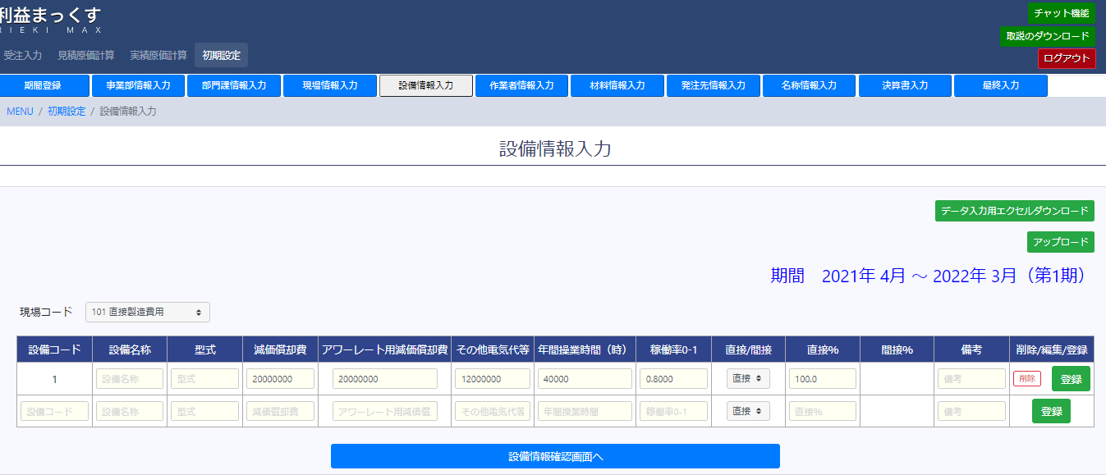
o
r
q
s
p

2. 人と設備の費用の詳細な計算方法
1) 工場の直接作業者、間接作業者の労務費等を計算
 |  |  | 氏名 | 労務費 | 直接/間接 |  | 就業時間 | 稼働率 | 稼働時間 | 稼働時間=就業時間×稼働率
 |  | 1 | Aさん | 3,500,000 | 直接 |  | 2,200 | 0.8 | 1,760
間に行を追加して使用、その際はシートの保護を解除してください。
パスワード 1231
 |  | 2 | Bさん | 3,600,000 | 直接 |  | 2,100 | 0.7 | 1,470
 |  | 3 | Cさん | 4,100,000 | 間接 |  |  |  | 0
 |  |  |  |  |  |  |  |  | 0
直接/間接 から集計は自動的に振り分け
 |  |  |  |  |  |  |  |  | 0
 |  |  |  |  |  |  |  |  | 0
 |  |  |  |  |  |  |  |  | 0
g
h
 |  |  |  |  |  |  |  |  | 0
j
 |  | 直接作業者合計 |  | 7,100,000 |  |  |  |  | 3,230
 |  | 間接作業者合計 |  | 4,100,000
 |  | 間接の場合、就業時間、稼働率は入力不要

作業者情報入力 101直接製造費用に入力する値

 | (g) 年間労務費 |  |  | 7,100,000 | 円
 | (直接作業者年間労務費合計)
 | (h) 就業時間 |  |  | 3,230 | 時間
 | (直接作業者年間就業時間合計)
 | (i) 稼働率 |  |  | 1.0 |  |  | (h)の時間が個々の作業者の稼働時間の合計なので、稼働率は1.0
 | (直接作業者年間平均稼働率)

2) 工場の間接作業者の労務費の合計を計算
作業者情報入力 102間接製造費用に入力する値

 | (j) 年間労務費 |  |  | 4,100,000 | 円
 | (間接作業者年間労務費合計)
 | (k) 就業時間 |  |  | 0 | 時間 |  | 間接作業者はアワーレートを計算しないため入力不要

 | (l) 稼働率 |  |  | 0 |  |  | 間接作業者はアワーレートを計算しないため入力不要

2) 工場の直接製造設備の費用を計算
 | 決算書の減価償却費、設備の価格、実際の耐用年数などを入力
 |  | 設備名称 | 決算書の 減価償却費 | 購入価格 | 耐用年数 |  | アワーレート用 減価償却費 | その他 電気代等 | 操業時間 | 稼働率 | 稼働時間 | 稼働時間 =操業時間×稼働率
 | 1 | 設備A | 150,000 | 15,000,000 | 15 |  | 1,000,000 | 200,000 | 2,200 | 0.8 | 1,760
 | 2 | 設備B | 150,000 | 15,000,000 | 15 |  | 1,000,000 | 120,000 | 2,200 | 0.8 | 1,760
 |  |  |  |  |  |  | 0 |  |  |  | 0
間に行を追加して使用、その際はシートの保護を解除してください。
パスワード 1231
 |  |  |  |  |  |  | 0 |  |  |  | 0
 |  |  |  |  |  |  | 0 |  |  |  | 0
 |  |  |  |  |  |  | 0 |  |  |  | 0
 |  |  |  |  |  |  | 0 |  |  |  | 0
 |  |  |  |  |  |  | 0 |  |  |  | 0
 |  |  |  |  |  |  | 0 |  |  |  | 0
 |  |  |  |  |  |  | 0 |  |  |  | 0
o
p
q
r
 |  |  |  |  |  |  | 0 |  |  |  | 0
 | 合計 |  | 300,000 |  |  |  | 2,000,000 | 320,000 |  |  | 3,520

 | (o) 減価償却費 |  |  | 300,000 | 円
 | (直接製造設備の決算書の減価償却合計)
 | (p) アワーレート用減価償却費 |  |  | 2,000,000 | 円
 | (実際の耐用年数でアワーレートを計算する場合)
 | (q) その他電気代等 |  |  | 320,000 | 円
 | (電気代など直接製造設備のランニングコスト合計)
 | (r) 年間操業時間 |  |  | 3,520 | 時間
 | (直接製造設備の操業時間合計)

 | (s) 稼働率 |  |  | 1 |  |  | (r)が操業時間×稼働率の合計なので稼働率は1.0とする
 | (直接製造設備の年間稼働率)

